상품제안서
에빅 화재방지 보조배터리 방염파우치 세트 | 상품코드: S43899

 |  |  |  |  |  |  | 02-713-8555 | www.synergygift.co.kr
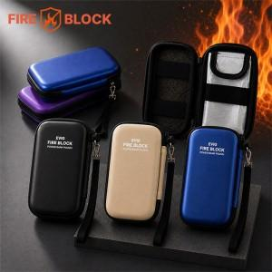

【상세/제작정보】 | <p><span style="font-size: 12pt;">보조배터리 화재확산방지 방염, 난연 충격방지 여행용 멀티파우치</span></p>

【인쇄/포장옵션】 | 풀칼라 / 포장지포장

【공급단가】 | 수량 | 30~ | 50~ | 100~ | 500~ | 1,000~
*VAT별도 | 블루 | 12,060원 | 11,680원 | 11,300원 | 10,730원 | 10,450원
 | 블랙 | 12,060원 | 11,680원 | 11,300원 | 10,730원 | 10,450원
 | 베이지 | 12,060원 | 11,680원 | 11,300원 | 10,730원 | 10,450원

【상품 URL】 | https://www.synergygift.co.kr:443/src/goods_detail.php?gdno=43899

